GJ05-F06
 |  | INFORME DE OBSERVACIONES DE LOS PROYECTOS ESPECÍFICOS DE REGULACIÓN Registro de observaciones a los proyectos de carácter general suscritos por el Superintendente de Industria y Comercio, en atención a lo previsto en el numeral 8 del artículo 8 de la Ley 1437 de 2011. De conformidad con el Título III de la Ley Estatutaria 1712 de 2014, el presente documento se garantizan las excepciones de acceso a la información. |  |  |  | Código: GJ05-F06
 |  |  |  |  |  | Versión: 3
 |  |  |  |  |  | Fecha: 2024-09-25
Información general del proyecto
Área responsable del proceso |  |  | Delegatura para el Control y Verificación de Reglamentos Técnicos y Metrología Legal
Nombre del proyecto |  |  | ANÁLISIS DE IMPACTO NORMATIVO EX ANTE COMPLETO CINEMÓMETROS DEFINICIÓN DEL PROBLEMA
Objetivo del proyecto |  |  | Realizar el Análisis de Impacto Normativo Ex Ante Completo de Cinemómetros.
Fecha de publicación del proyecto |  |  | 1 de octubre de 2025
Descripción de la consulta
Tiempo total de duración de la publicación |  |  | 5 días calendario
Fecha de inicio |  |  | 2025-10-02
Fecha de finalización |  |  | 2025-10-06
Enlace donde estuvo la consulta pública |  |  | https://sedeelectronica.sic.gov.co/transparencia/normativa/analisis-de-impacto-normativo-ex-ante-completo-cinemometros-definicion-del-problema https://www.sucop.gov.co/entidades/sic/Normativa?IDNorma=23636
Canales o medios dispuestos para la difusión del proyecto |  |  | Página web de la Superintendencia de Industria y Comercio Sistema Único de Consulta Pública - SUCOP
Canales o medios dispuestos para la recepción de comentarios |  |  | Correo electrónico: delreglatymetrolegal@sic.gov.co - c.lfgonzalez@sic.gov.co
Resultados de la consulta
Número de Total de participantes |  |  | 2
Número total de comentarios recibidos |  |  | 5
Número de comentarios aceptados |  |  | 1 |  | % | 20%
Número de comentarios parcialmente aceptados |  |  | 0 |  | % | 0%
Número de comentarios no aceptadas |  |  | 4 |  | % | 80%
Número total de artículos del proyecto |  |  | NA
Número total de artículos del proyecto con comentarios |  |  | NA |  | %
Número total de artículos del proyecto modificados |  |  | NA |  | %
Consolidado de observaciones y respuestas
No. | Fecha de recepción | Remitente | Observación recibida | Estado | Respuesta
1 | 2025-10-03 | DANIEL ZULUAGA HOLGUÍN | El problema central identificado en el documento, es decir, el vacío normativo respecto a las condiciones técnicas y de verificación metrológica de los cinemómetros, está correctamente definido en su esencia. La falta de un Reglamento Técnico Metrológico (RTM) obligatorio es, sin duda, la causa directa de la incertidumbre sobre la seguridad jurídica de las sanciones y la confiabilidad de los instrumentos. No obstante, la definición puede ser fortalecida al incluir una precisión técnica fundamental: Alcance Metrológico (Medir vs. Calcular): La intervención debe motivarse no solo por la ausencia de reglas, sino por el riesgo de homologar instrumentos que no cumplen con la definición estricta de un cinemómetro. Es crucial que la regulación exija equipos que MIDAN la velocidad a través de principios metrológicos (como Doppler o Láser), y no aquellos que solo la CALCULEN mediante analítica de video u otros métodos indirectos. Solo un instrumento de medición puede ser objeto de la trazabilidad metrológica requerida por la ley. Si se permite la entrada de equipos que solo calculan, la intervención metrológica de la SIC será inherentemente incompleta e ineficaz. | No aceptada | El comentario no se acoge. La propuesta implicaría generar un obstáculo técnico al comercio, conforme a lo previsto en el Acuerdo sobre Obstáculos Técnicos al Comercio (OTC) de la Organización Mundial del Comercio y en el Decreto 1074 de 2015. Excluir determinados instrumentos de medición que persiguen el mismo objetivo metrológico conllevaría un impacto negativo tanto en el ámbito regulatorio como en el de la competencia en el mercado de estos instrumentos, al dejar sin reglamentación a un tipo específico de instrumento que cumple una función equivalente. Tal exclusión podría traducirse en una barrera injustificada para la comercialización de equipos técnicamente válidos y utilizados en otros mercados, afectando así la libre concurrencia y la neutralidad tecnológica que deben observar las intervenciones regulatorias.
2 | 2025-10-03 | DANIEL ZULUAGA HOLGUÍN | 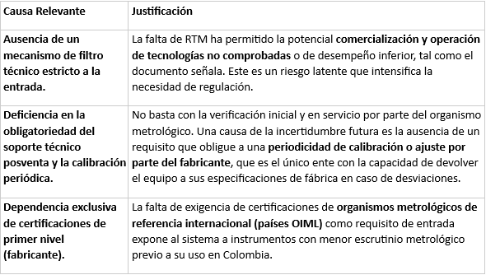 Las causas, implícitas en el documento (principalmente la ausencia de un RTM), son altamente relevantes, pero podrían considerarse incompletas desde una perspectiva de gestión de riesgos y ciclo de vida del instrumento. Las causas de la problemática deberían ampliarse para incluir: | No aceptada | Las causas descritas en el árbol del problema corresponden a la problemática identificada a partir de las consultas públicas realizadas con diversos stakeholders que participan directa o indirectamente en la comercialización, uso, aplicación e implementación de estos instrumentos en el país. Si bien las causas planteadas en su comentario son pertinentes, estas ya se encuentran incorporadas en el análisis desarrollado en el documento, y serán objeto de evaluación en los apartados siguientes del AIN ex ante completo. En dichos apartados se abordarán aspectos relevantes como la aplicación de las recomendaciones de la OIML, la trazabilidad metrológica y las tecnologías consideradas en la alternativa de intervención propuesta por esta Delegatura. Por lo anterior, el comentario no se acoge.
3 | 2025-10-03 | DANIEL ZULUAGA HOLGUÍN | 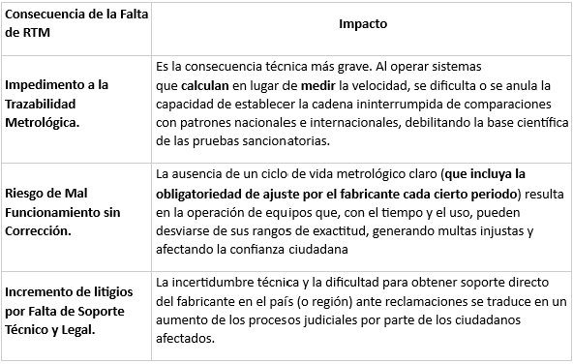 Las consecuencias identificadas son totalmente relevantes. No obstante, deben ser profundizadas para reflejar el impacto técnico y operativo de la falta de regulación: | No aceptada | Las concecuecnias descritas en el árbol del problema corresponden a la problemática identificada a partir de las consultas públicas realizadas con diversos stakeholders que participan directa o indirectamente en la comercialización, uso, aplicación e implementación de estos instrumentos en el país. Si bien las concecuencias planteadas en su comentario son pertinentes, estas ya se encuentran incorporadas en el análisis desarrollado en el documento, y serán objeto de evaluación en los apartados siguientes del AIN ex ante completo. En dichos apartados se abordarán aspectos relevantes como la la trazabilidad metrológica, ajustes y reparaciones de instrumentos en servicio y las tecnologías consideradas en la alternativa de intervención propuesta por esta Delegatura. Por lo anterior, el comentario no se acoge.
4 | 2025-10-03 | DANIEL ZULUAGA HOLGUÍN | Para fortalecer el análisis, se recomienda integrar la siguiente evidencia complementaria, centrada en el marco metrológico internacional y las mejores prácticas operativas: A. Requisito de Certificaciones Internacionales (OIML) - Evidencia/Práctica: Se sugiere exigir que los cinemómetros que se comercialicen en Colombia no solo cuenten con la certificación de modelo (aprobación de tipo) del fabricante, sino que también presenten Certificados de Aprobación de Modelo emitidos por organismos metrológicos de países miembros de la OIML (Organización Internacional de Metrología Legal). - Justificación: Esto se basa en el Sistema de Certificación Mutua (MAA) de la OIML. Exigir la aprobación de referentes que ya han implementado rigurosos protocolos de prueba asegura un nivel de confianza y escrutinio metrológico previo superior al que se obtiene únicamente del fabricante. B. Soporte Técnico y Calibración Periódica Obligatoria - Evidencia/Práctica: Se debe documentar y hacer obligatorio que el proceso de calibración o ajuste que solo puede realizar el fabricante sea programado con una periodicidad definida (ej. cada 12 o 24 meses), independiente de la verificación metrológica en servicio que realiza la SIC. - Justificación: Los instrumentos de medición son susceptibles a desviaciones. La verificación metrológica de la SIC solo confirma si el equipo está midiendo correctamente en el momento de la prueba, mientras que el ajuste/calibración del fabricante es el único que puede corregir activamente cualquier desviación y garantizar el funcionamiento óptimo. Es una práctica estándar en metrología industrial para asegurar la trazabilidad y la exactitud continua a lo largo de la vida útil del equipo. El RTM debe incluir una cláusula de permanencia y soporte técnico local o regional por parte del fabricante. C. Diferenciación Tecnológica (Cinemómetro vs. Analítica de Video) - Evidencia/Práctica: Utilizar la clasificación de la OIML R 91 para "Medidores de Velocidad de Vehículos | No aceptada | El documento publicado para consulta pública no constituye aún el Análisis de Impacto Normativo (AIN) Ex Ante Completo que debe desarrollar esta Delegatura. Su contenido corresponde únicamente a la primera etapa metodológica, centrada en la identificación y caracterización del problema relacionado con los instrumentos de medición, conforme a lo establecido en la guía del DNP. Una vez finalizada esta etapa, se procederá con el desarrollo completo del AIN, que incluye la definición de objetivos, la formulación de alternativas de solución y la evaluación comparativa de dichas alternativas. En ese contexto, la evidencia planteada en su comentario será objeto de análisis técnico y normativo, particularmente en lo relacionado con aspectos como las recomendaciones de la OIML, la trazabilidad metrológica y las tecnologías consideradas en la alternativa de intervención propuesta por esta Delegatura. Por lo anterior, el comentario no se acoge en esta fase del proceso.

5 | 2025-10-07 | MÓNICA ESPERANZA FINO GALLEGO | Estamos de acuerdo con el documento y consideramos que el análisis es muy bueno y completo. | Aceptada

